직영점정산
1. 월 유통망별 매출집계
- 매니저 판매일보, FONE매출, 카드사별 매출 확인

 | 1) 매니저 판매일보
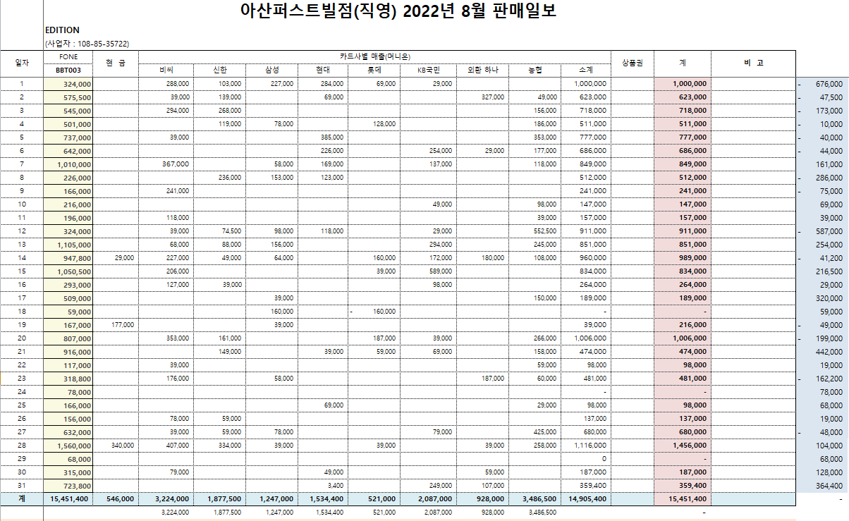

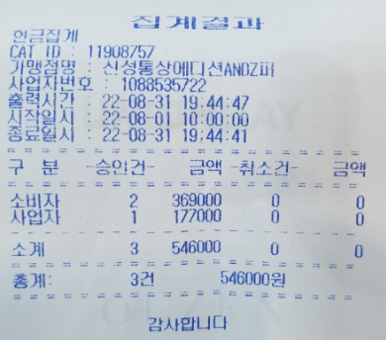

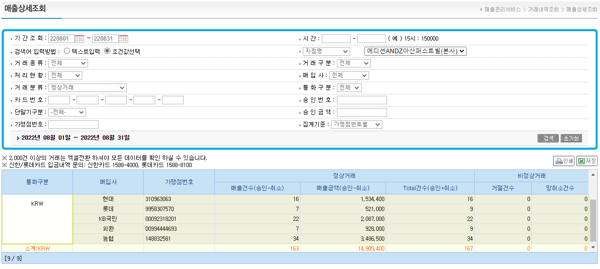
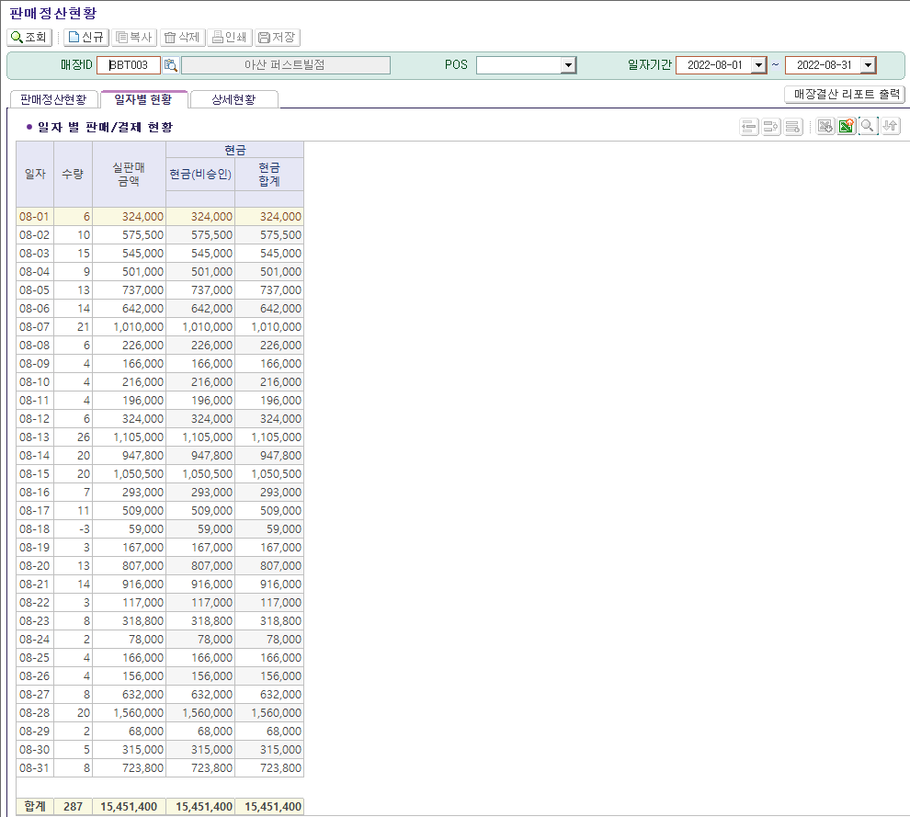
 |  | 3) FONE 매출
 | 2) 카드사 매출

2. 미수 관리 및 입금관리


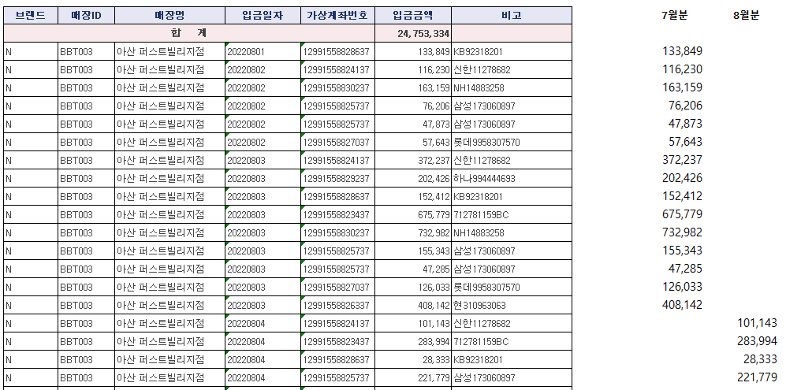
 |  |  | **매장 입금내역현황

임대을정산
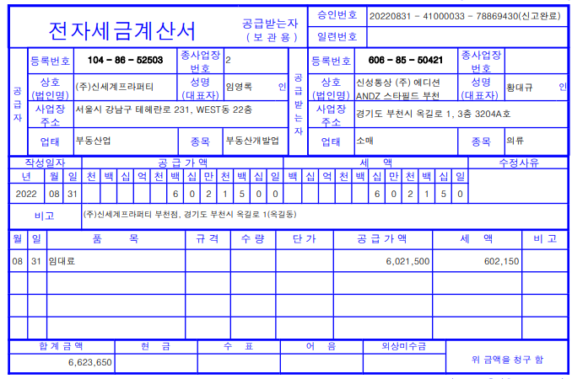
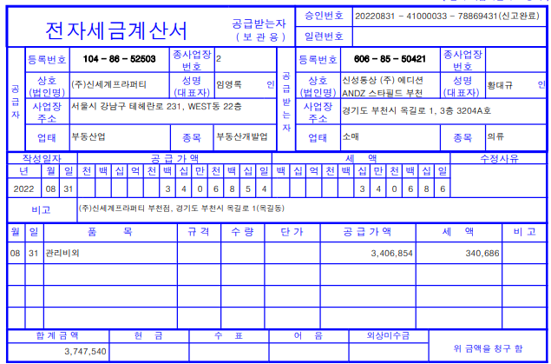
1. 월 유통망별 매출집계

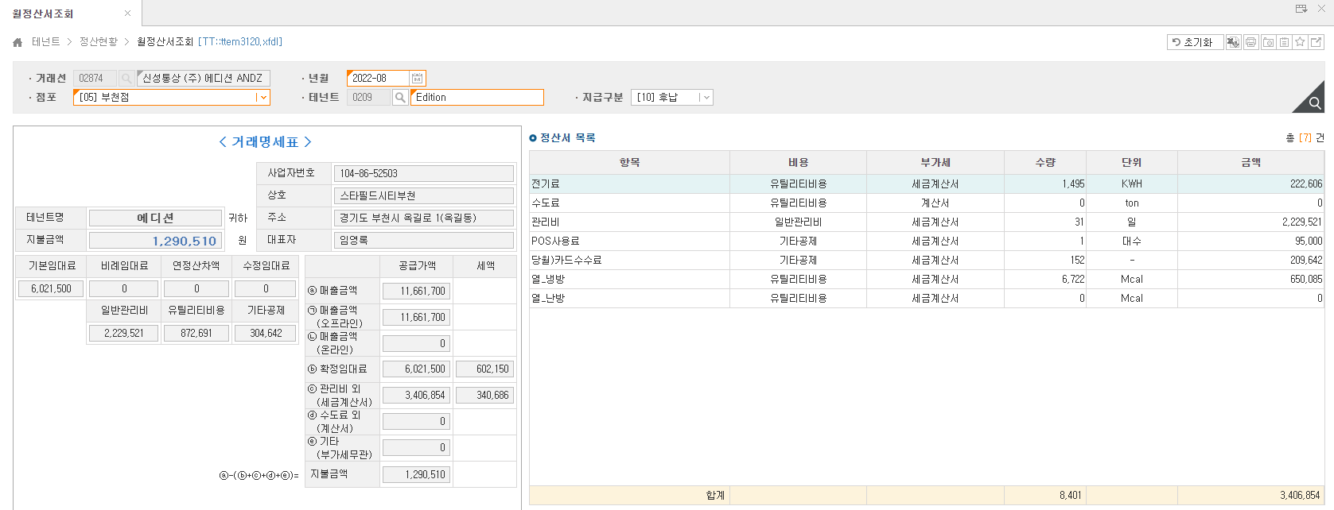

2. 임차관리비 정산

특정매입정산
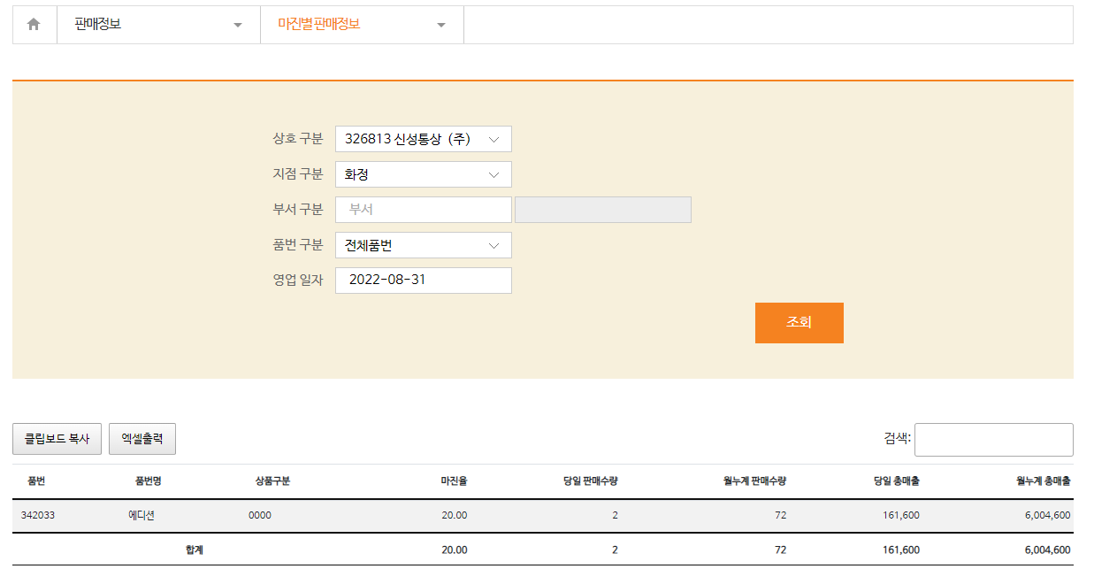
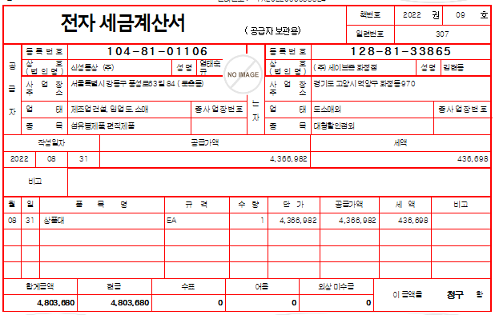
전달 25일~ | 1. 공급분미수관리
 |  | - FONE 매입/반품 금액 확인 후 백화점 EDI에서 발주 |  |  |  |  |  |  |  |  | **백화점 정산 - 세금계산서 금액 산출

 |  |  |  |  | 당월확정금액 | 19,240,301
 |  |  |  |  | 조정잔액 * 1.1 | -88
 |  |  |  |  | 매입/반품 설정 금액 | 19,240,213

 |  | **업체EDI
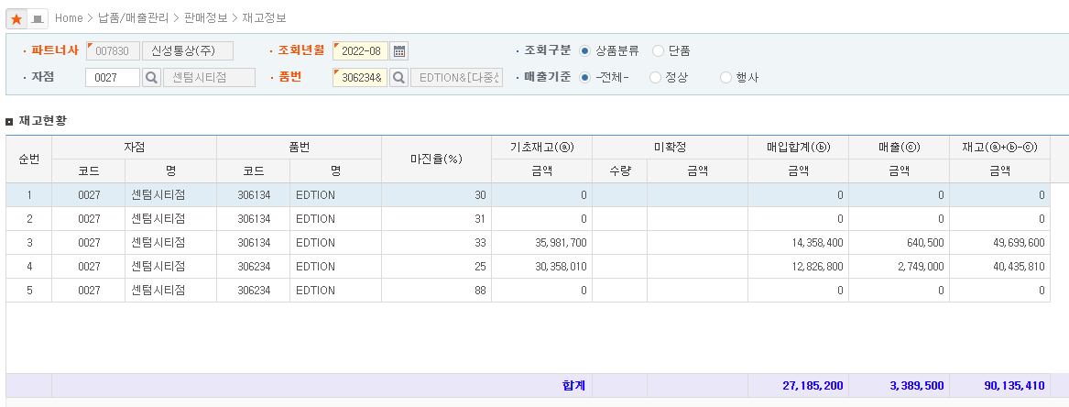

1.
 |  |  |  |  |  | 재고 현재 비슷하여 두 마진율에 50:50으로 매입 설정
 |  |  |  |  |  |  |  |  | 마진율 반영한 매입반품금액
 |  |  |  |  |  | 마진율 | 33 | 9,620,107 | 14,358,368
 |  |  |  |  |  |  | 25 | 9,620,107 | 12,826,809
 |  |  |  |  |  |  |  | 19,240,213 | 27,185,177

2.

 |  |  |  |  |  |  |  |  |  | 17,490,997

1일~ | 2. 월 유통망별 매출집계
 |  | - 업체 EDI에 맞추어 F-ONE 금액조정

 |  |  | **FONE 할인/마진율 등록
 |  | ** 업체 EDI

 |  |  |  | **마진별 판매금액이 다른경우, 백화점 EDI에 맞추어 조정됨

 | 3. 세금계산서 확인
 |  | - 공급분/ 판매분
2.

1.
3.

 |  | 1) 공급분

 |  | **업체 발행 세금계산서
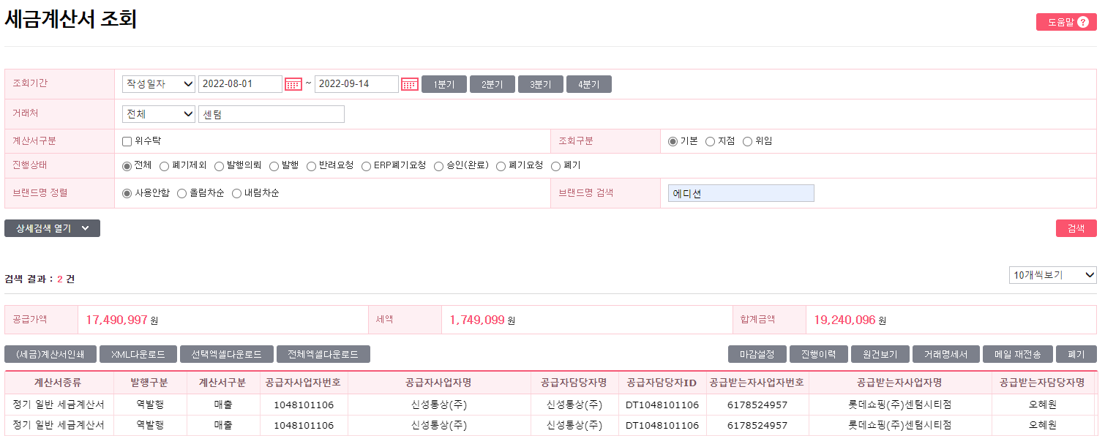

 |  | 2) 판매분

온라인정산
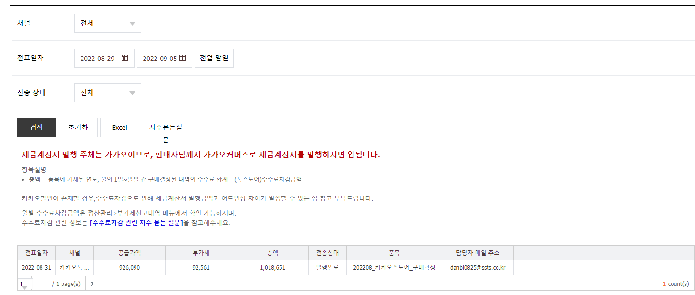
1. 월 유통망별 매출집계 및 업로드
 | - 실매출금액 정산
 | - 배송비는 기타매출 정산

 |  | 실매출금액 | 7,874,250
 |  | 선불배송비 | 123,000
 |  | 기타정산/공제 | 26,100
 |  | 세금계산서 발행금액 | 1,018,651
 |  | 지급예정액 | 6,978,599

 | 1) 업체EDI

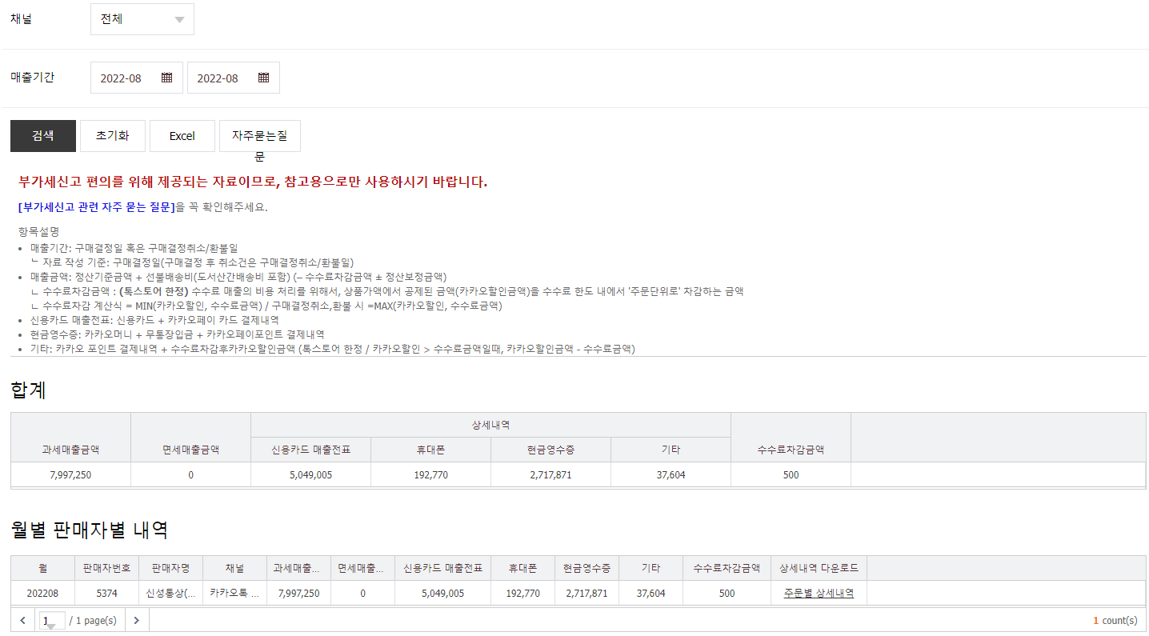

 | 2) 비용처리
 | - 매출 수수료 및 패널티 등의 비용 처리

미수관리(입금)
1. 판매 미수관리
- FONE판매미수와 업체EDI 미수 관리 및 입금 관리

1) FONE 판매미수
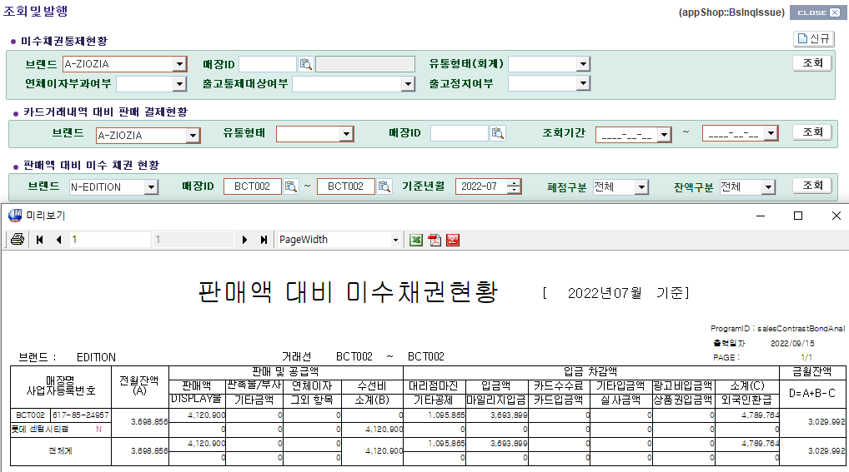

2) 업체 판매미수

2. 공급 미수관리

1) FONE 공급미수
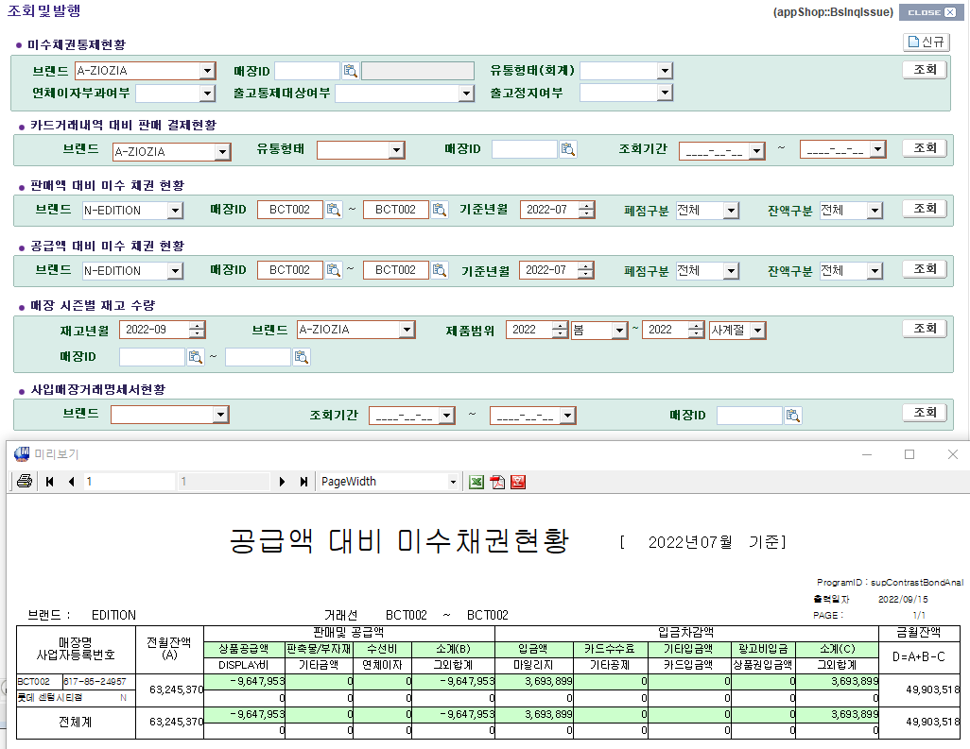

2) KONE 공급미수

 | 합계 : | 49,903,510
3) 업체 EDI 공급미수

 |  |  | 합계 : | 49,903,510

중간관리자
1. 중간관리자 수수료 세금계산서 발행 (역발행)
 | - 계약된 수수료율로 계산서 발행(VAT별도)
 | ** 공제금액포함 X, 지원금은 포함된 금액으로 발행
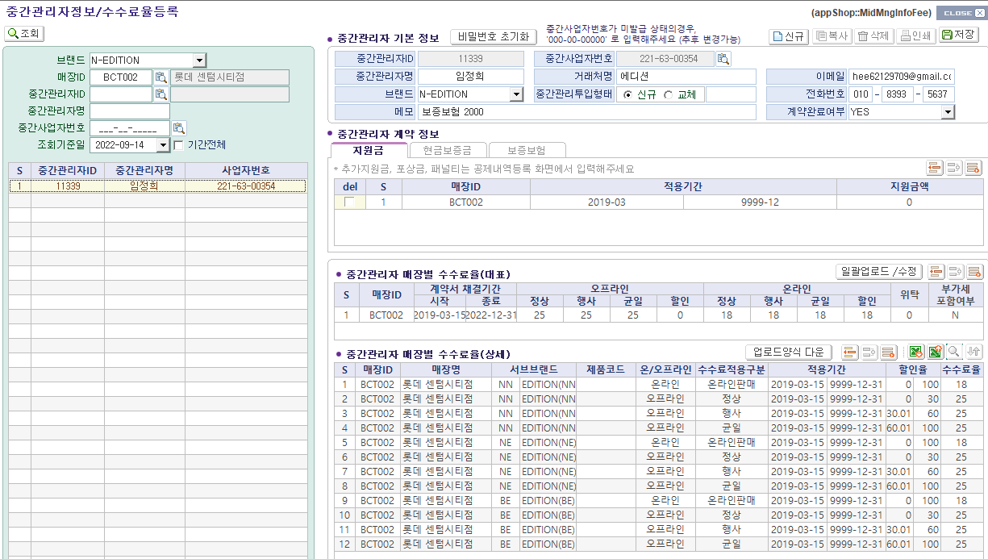

 |  |  | 판매액 | 수수료계산
 |  | 오프라인 | 3,233,000 | 808,250
 |  | 온라인 | 156,500 | 28,170
 |  |  |  | 836,420

2. 중간관리자 공제내역 세금계산서 발행 (정발행)
 | - 세금계산서는 회계팀에서 생성
 | - 최종 지급 수수료 : 매출에 대한 수수료 - 공제액
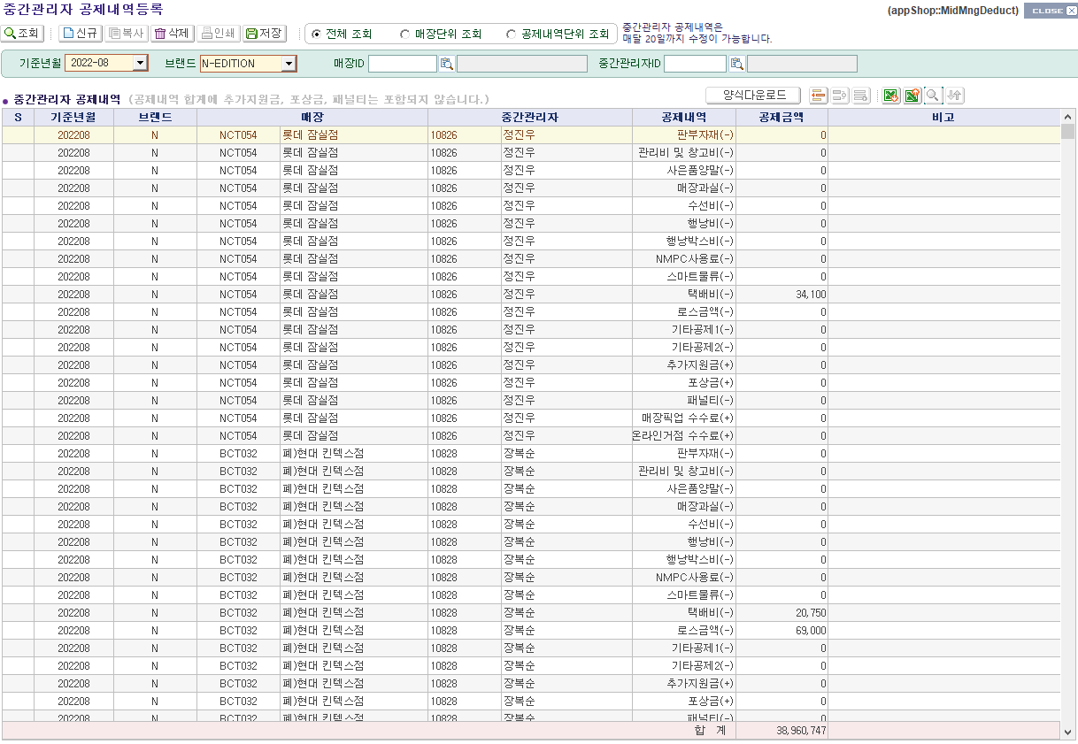

 |  | FONE 내역 확인

요청사항
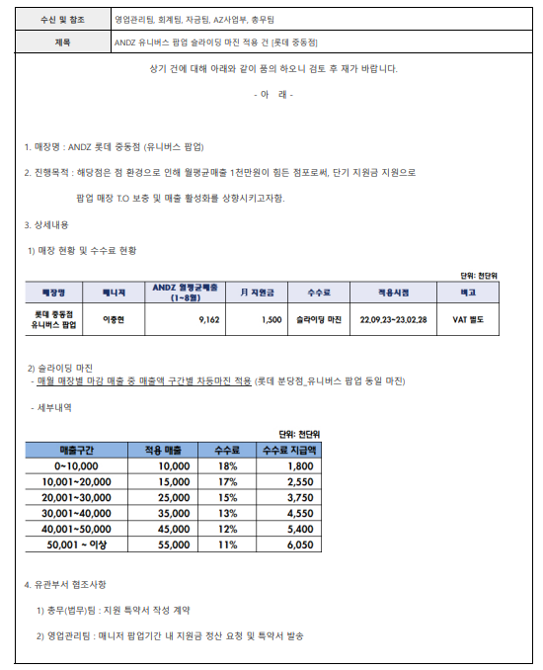

1. 누적 매출에 대한 슬라이딩 수수료
 | - 누적 매출이 특정 구분단계를 초과하면 수수료 퍼센트에 변화
2. 매출 구간별 슬라이등 수수료
 | - 특정 매출액을 초과시 초과분에 대한 수수료 퍼센트 변화
 |  |  |  | 단위: 천단위
 | 매출구간 | 적용매출(예시) | 수수료 | 수수료 지급액
 | 0-10,000 | 10,000 | 18% | 1,800
 | 10,001-20,000 | 20,000 | 17% | 3,500
 | 20,001-30,000 | 30,000 | 15% | 5,000

